CUADRO-04
Cuadro 4. MATRÍCULA EN LA CIUDAD UNIVERSITARIA, POR SEXO, TURNO Y CLASE DE INGRESO, SEGÚN FACULTAD,
ESCUELA Y CARRERA: PRIMER SEMESTRE; AÑO ACADÉMICO 2,020.

 | Total |  | Sexo |  | Turno |  |  | Clase de Ingreso
Facultad, Escuela y Carrera |  | Porcen-
 | Número | taje | Hombres | Mujeres | Diurno | Vesper- | Nocturno | Primer | Re-
 |  |  |  |  |  | tino |  | Ingreso | Ingreso

TOTAL ................................................................................................................. | 36,117 | 100.0 | 13,958 | 22,159 | 23,591 | 801 | 11,725 | 7,691 | 28,426

ADMINISTRACIÓN DE EMPRESAS Y CONTABILIDAD .................................................................... | 7,893 | 21.9 | 2,790 | 5,103 | 4,484 | 1 | 3,408 | 1,538 | 6,355

ADMINISTRACIÓN DE EMPRESAS ............................................................................................................. | 5,798 | 16.1 | 1,963 | 3,835 | 3,502 | 1 | 2,295 | 1,169 | 4,629
Lic. Administración de Empresas ................................................................................................. | 794 | 2.2 | 327 | 467 | 486 | - | 308 | 180 | 614
Lic. Administración de Mercadeo, Promoción y Ventas.............................................................................................. | 563 | 1.6 | 235 | 328 | 312 | - | 251 | 112 | 451
Lic. Administración de Recursos Humanos.............................................................................................. | 1,110 | 3.1 | 233 | 877 | 621 | - | 489 | 193 | 917
Lic. Administración de Empresas Turísticas(Bilingüe)............................................................................................ | 774 | 2.1 | 188 | 586 | 593 | 1 | 180 | 130 | 644
Lic. Adminstración de Empresas con énfasis en Recursos Humanos(1)…........................................................................................................ | 2 | 0.0 | - | 2 | 1 | - | 1 | - | 2
Lic. Administración Financiera y Negocios Internacionales.............................................................................. | 818 | 2.3 | 300 | 518 | 461 | - | 357 | 199 | 619
Lic. Bilingüe en Administración de Oficinas........................................................................................................ .............................................................................................. | 16 | 0.0 | 1 | 15 | 2 | - | 14 | - | 16
Lic. Administración de Empresas Marítimas................................................................................................................................................................................................................ | 642 | 1.8 | 253 | 389 | 447 | - | 195 | 158 | 484
Lic. Ingeniería de Operaciones y Logística Empresarial.............................................................................. | 1,078 | 3.0 | 426 | 652 | 578 | - | 500 | 197 | 881
Téc. Promoción y Ventas…................................................................................................................................ | 1 | 0.0 | - | 1 | 1 | - | - | - | 1

CONTABILIDAD.................................................................................................................................................................................................................... | 2,095 | 5.8 | 827 | 1,268 | 982 | - | 1,113 | 369 | 1,726
Lic. Contabilidad.............................................................................................................................................................................................. | 947 | 2.6 | 368 | 579 | 444 | - | 503 | 133 | 814
Lic. Contabilidad y Auditoría.............................................................................................................................................................................. | 1,148 | 3.2 | 459 | 689 | 538 | - | 610 | 236 | 912

ADMINISTRACIÓN PÚBLICA ........................................................................................................ | 3,115 | 8.6 | 1,212 | 1,903 | 1,563 | 306 | 1,246 | 910 | 2,205

ADMINISTRACIÓN PÚBLICA...................................................................................................................... | 1,974 | 5.5 | 852 | 1,122 | 967 | 228 | 779 | 539 | 1,435
Lic. Administración Policial................................................................................................................................................................................................. | 306 | 0.8 | 251 | 55 | 303 | - | 3 | 36 | 270
Lic. Administración Pública............................................................................................................. | 588 | 1.6 | 218 | 370 | 228 | - | 360 | 155 | 433
Lic. Administración Pública Aduanera.............................................................................. | 1,080 | 3.0 | 383 | 697 | 436 | 228 | 416 | 348 | 732
Téc.en Gestión Municipal.......................................................................................................... | 3 | 0.0 | - | 3 | 1 | - | 2 | 1 | 2

RELACIONES INTERNACIONALES...................................................................................................................... | 597 | 1.7 | 282 | 315 | 357 | - | 240 | 222 | 375
Lic. Relaciones Internacionales.......................................................................................................... | 394 | 1.1 | 129 | 265 | 219 | - | 175 | 121 | 273
Lic. Seguridad Nacional y Estudios Internacionales…....................................................................... | 161 | 0.4 | 122 | 39 | 117 | - | 44 | 86 | 75
Téc. Protocologo y Relaciones Internacionales…………………………………………………………….. | 2 | 0.0 | 1 | 1 | 2 | - | - | 1 | 1
Téc. Seguridad Aeronaval y Estudios Internacionales…....................................................................... | 21 | 0.1 | 14 | 7 | - | - | 21 | 14 | 7
Téc. Seguridad Nacional y de Fronteras…....................................................................... | 19 | 0.1 | 16 | 3 | 19 | - | - | - | 19
...
(1) Incluye estudiantes del antiguo plan de la carrera de Administración de Empresas que incluia un ciclo básico previo al inicio de los énfasis en Finanzas,
Recursos Humanos y Mercadeo y Comercio Internacional.
(2) Se aprobó la modificación de la estructura académica de la facultad de Ingeniería, quedando las siguientes escuelas; Ingeniería Civil, Ingeniería Industrial y
Prevención, Ciencias de la Tierra y Ingeniería Aeroportuaria.

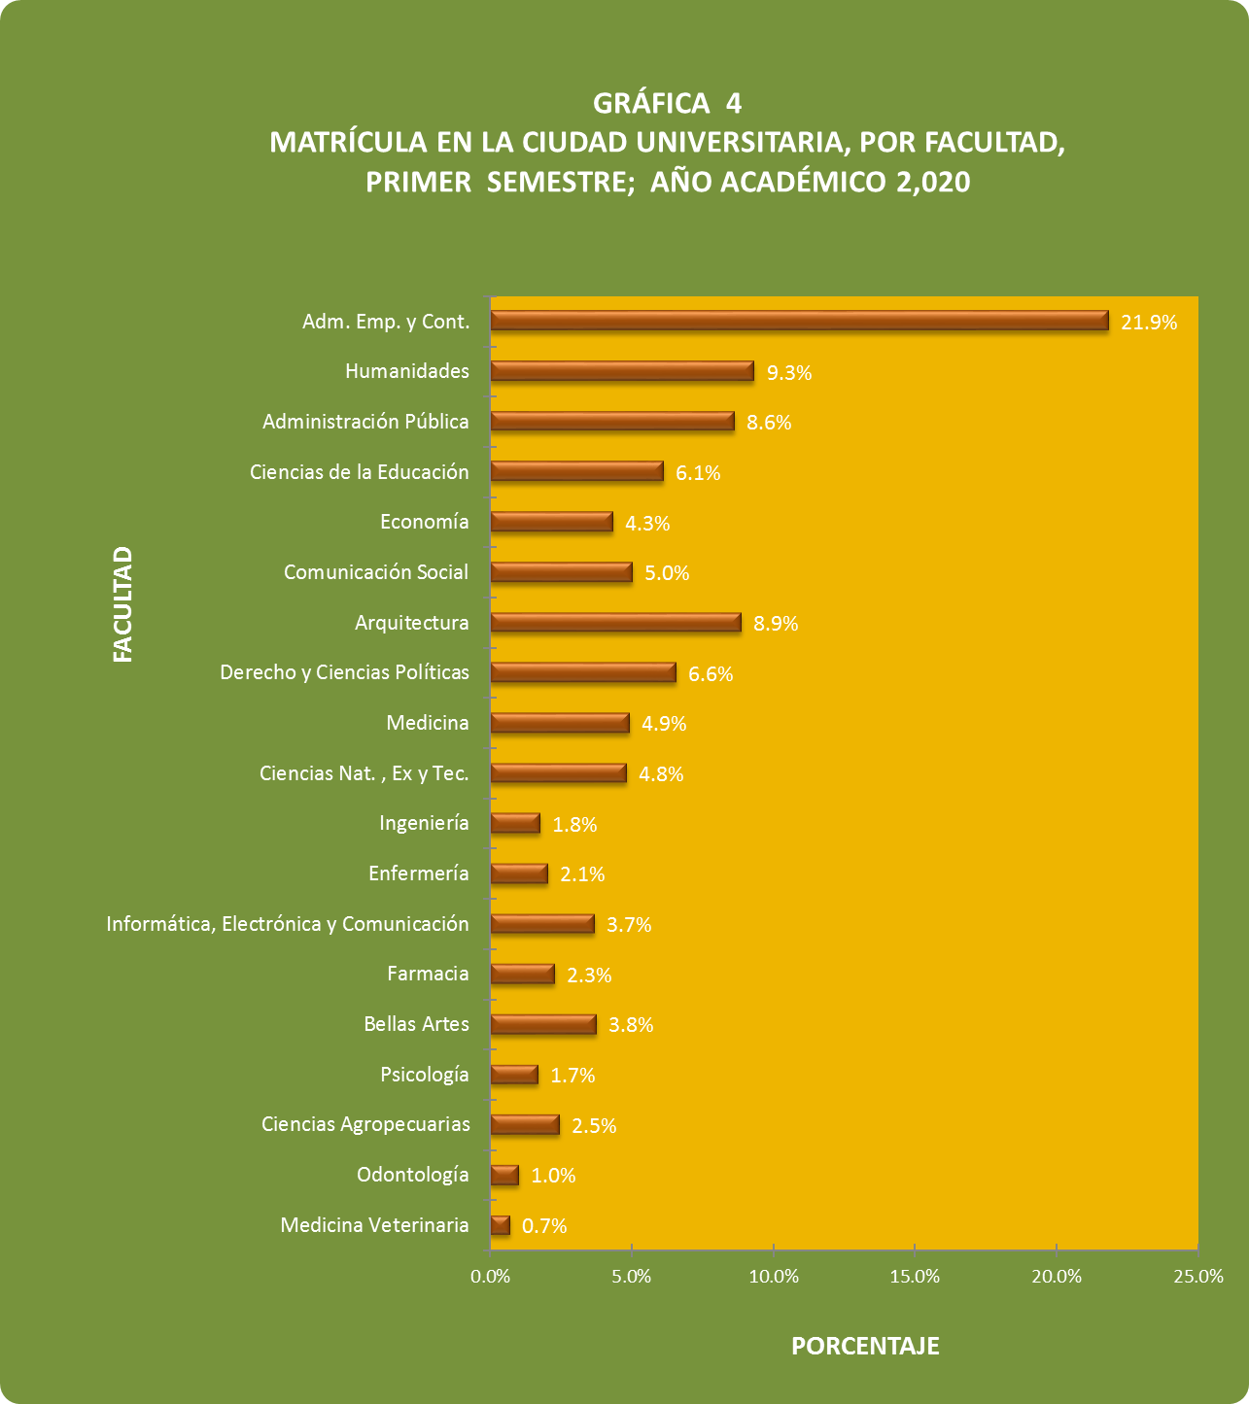

Gráfica-4
GRÁFICA 4 MATRÍCULA EN LA CIUDAD UNIVERSITARIA, POR FACULTAD; SEGUNDO SEMESTRE; AÑO ACADÉMICO 2,009
Medicina Veterinaria | 0.7%
Odontología | 1.0%
Ciencias Agropecuarias | 2.5%
Psicología | 1.7%
Bellas Artes | 3.8%
Farmacia | 2.3%
Informática, Electrónica y Comunicación | 3.7%
Enfermería | 2.1%
Ingeniería | 1.8%
Ciencias Nat. , Ex y Tec. | 4.8%
Medicina | 4.9%
Derecho y Ciencias Políticas | 6.6%
Arquitectura | 8.9%
Comunicación Social | 5.0%
Economía | 4.3%
Ciencias de la Educación | 6.1%
Administración Pública | 8.6%
Humanidades | 9.3%
Adm. Emp. y Cont. | 21.9%

